Worksheet
 |  |  |  |  | 8 (812) 565 05 34 |  |  | sales@miniworks.ru
 |  |  |  |  | Москва |  |  | отдел продаж
 |  |  | Адрес |  |  |  |  | Режим работы
 |  |  | Москва, Лобненская улица, 21 с1 А |  |  |  |  | Пн – Пт: с 8:00 до 18:00
2КЧЭ
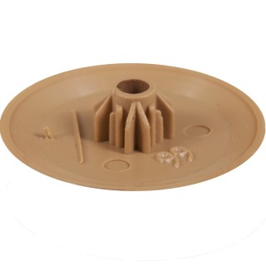 |  | 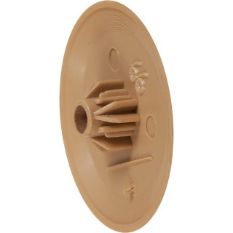 |  | 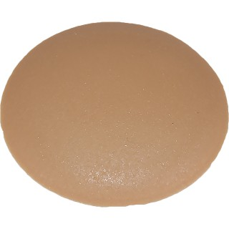 |  | 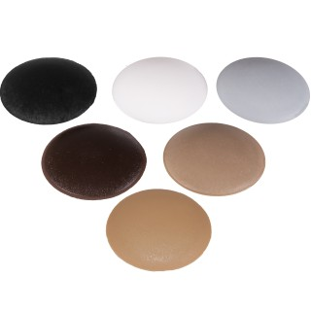
Артикул |  | Цвет |  | от 10000 | от 5000 | от 1000 | от 500 | от 100 | розница | Наличие на 16.09.2026
2КБЭ |  | белый (RAL 9003) |  | 0.84р. | 0.84р. | 0.96р. | 1.20р. | 1.56р. | 2.40р. | 28100
2КТКЭ |  | т.коричневый |  | 0.84р. | 0.84р. | 0.96р. | 1.20р. | 1.56р. | 2.40р. | 9578
2КЧЭ |  | черный (RAL 9005) |  | 0.70р. | 0.70р. | 0.80р. | 1.00р. | 1.30р. | 2.00р. | 62463
2КССЭ |  | св.серый (RAL 7040) |  | 0.84р. | 0.84р. | 0.96р. | 1.20р. | 1.56р. | 2.40р. | 37416
2КТБЭ |  | бежевый (RAL 1019) |  | 0.84р. | 0.84р. | 0.96р. | 1.20р. | 1.56р. | 2.40р. | —
2КБКЭ |  | бук (RAL 1011) |  | 0.84р. | 0.84р. | 0.96р. | 1.20р. | 1.56р. | 2.40р. | 21692
2КСБЭ |  | св.бежевый |  | 0.84р. | 0.84р. | 0.96р. | 1.20р. | 1.56р. | 2.40р. | —
2КМХЭ |  | махагон |  | 0.84р. | 0.84р. | 0.96р. | 1.20р. | 1.56р. | 2.40р. | 14839
2КТСЭ |  | т.серый |  | 0.84р. | 0.84р. | 0.96р. | 1.20р. | 1.56р. | 2.40р. | —
2КТБЭ |  | т.бежевый |  | 0.84р. | 0.84р. | 0.96р. | 1.20р. | 1.56р. | 2.40р. | —
2КВШЭ |  | вишня |  | 0.84р. | 0.84р. | 0.96р. | 1.20р. | 1.56р. | 2.40р. | —
2КДБЭ |  | дуб |  | 0.84р. | 0.84р. | 0.96р. | 1.20р. | 1.56р. | 2.40р. | —
2ККДЭ |  | кр.дерево |  | 0.84р. | 0.84р. | 0.96р. | 1.20р. | 1.56р. | 2.40р. | —
2КОРЭ |  | орех |  | 0.84р. | 0.84р. | 0.96р. | 1.20р. | 1.56р. | 2.40р. | —
2КСОЭ |  | сосна |  | 0.84р. | 0.84р. | 0.96р. | 1.20р. | 1.56р. | 2.40р. | —
2ККЧЭ |  | коричневый |  | 0.84р. | 0.84р. | 0.96р. | 1.20р. | 1.56р. | 2.40р. | —
2КККЭ |  | кр.кирпич |  | 0.84р. | 0.84р. | 0.96р. | 1.20р. | 1.56р. | 2.40р. | —
2КБДЭ |  | бордо |  | 0.84р. | 0.84р. | 0.96р. | 1.20р. | 1.56р. | 2.40р. | —
2КЖЭ |  | желтый |  | 0.84р. | 0.84р. | 0.96р. | 1.20р. | 1.56р. | 2.40р. | —
2КОХЭ |  | охра |  | 0.84р. | 0.84р. | 0.96р. | 1.20р. | 1.56р. | 2.40р. | —
2КЗЭ |  | зеленый |  | 0.84р. | 0.84р. | 0.96р. | 1.20р. | 1.56р. | 2.40р. | —
2КСНЭ |  | синий |  | 0.84р. | 0.84р. | 0.96р. | 1.20р. | 1.56р. | 2.40р. | —
 | Все цены указаны в рублях и включают в себя НДС. Все цены указаны при условии 100% предоплаты и действительны в течение 5 дней. Все цены указаны при условии самовывоза продукции со склада в г. Москва (для иногородних клиентов доставка до склада ТК в г. Москва бесплатна). Все цены указаны за стандартный цвет для каждого вида изделия (изменение цвета на любой из предлагаемой палитры +20% к стоимости, изменение цвета на любой по системе RAL +50% к стоимости). О возможных сроках поставки заказного товара, необходимо уточнять заранее

